Lectura de Matrices
 | Lectura de Zonas

 |  |  |  | ID | CODIGO ZONA | PROVINCIA | CENTROIDE
 |  |  |  | 1 | BOL | BUENOS AIRES | OLAVARRIA
 |  |  |  | 2 | BTA | BUENOS AIRES | CABA
 |  |  |  | 3 | CLC | CORDOBA | LA CARLOTA
 |  |  |  | 4 | SVT | SANTA FE | VENADO TUERTO

 | Lectura de distancias |  | Destinos
 |  |  |  | Olavarría | CABA | La Carlota | Venado Tuerto
 | Orígenes |  |  | 1 | 2 | 3 | 4
 |  | Olavaría | 1 | 0 | 500 | 0 | 0
 |  | CABA | 2 | 0 | 0 | 0 | 0
 |  | La Carlota | 3 | 0 | 750 | 0 | 0
 |  | Venado Tuerto | 4 | 0 | 200 | 0 | 0

Venado Tuerto
Olavarría
ID 2 CABA
La Carlota

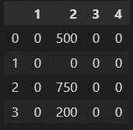
ID 1 Olavarría

CABA

La Carlota
Venado Tuerto

Lee la matriz de carga de cada producto, en este caso Minería

 |  |  |  |  | 1 | 2 | 3 | 4
 |  |  |  | 1 | 39319 | 133000 | 1300 | 50000
 |  |  |  | 2 | 0 | 34000 | 2200 | 15000
 |  |  |  | 3 | 16948 | 1325674 | 4200000 | 65000
 |  |  |  | 4 | 275000 | 12000000 | 0 | 10000

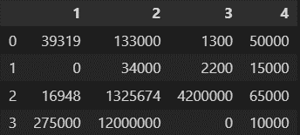
 |  |  | ID Destino | 1 | 2 | 3 | 4
 |  | ID Orígen

 |  | 1
 |  | 2

 |  | 3

 |  | 4

Lectura de Criterios
distancias en km
 |  |  |  | toneladas | 400 | 300 | 200 | 100
 |  |  |  | 120000 | 0.51 | 0.427 | 0.338 | 0.255
 |  |  |  | 82333 | 0.427 | 0.338 | 0.255 | 0.172
 |  |  |  | 44670 | 0.338 | 0.255 | 0.172 | 0.083
 |  |  |  | 7000 | 0.255 | 0.172 | 0.083 | 0

